主キーについて
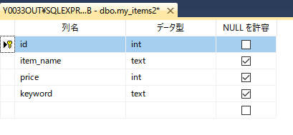
1.「SQLSERVER 主キー」などとインターネットで検索して、一通り目を通す。

2.主キーはSQL文でも指定可能だが、UI（ツールでの操作）より設定したほうが簡単で十分である。
テーブルを右クリックして「デザイン」を選択

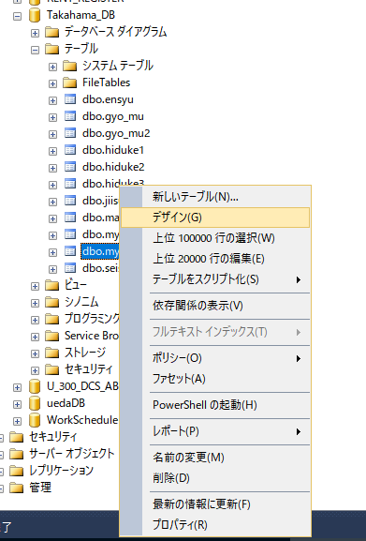

3.主キーにする項目を選択して右クリック。「主キーの設定」を選択。

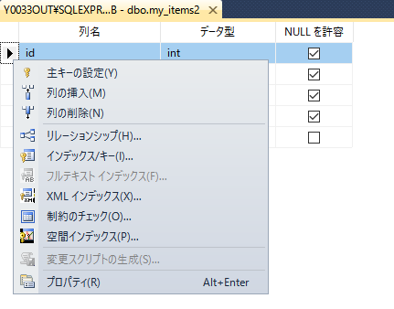

4.主キーの目印として、鍵のマークがつく。

オートインクリメントについて
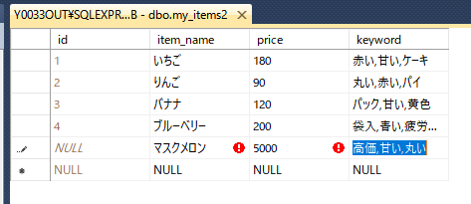
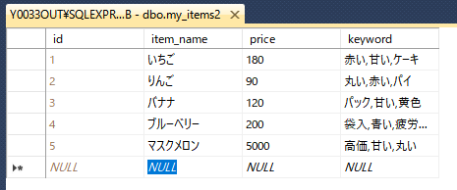
1.行に自動的に番号を付ける。(通し番号)
前回の続きから

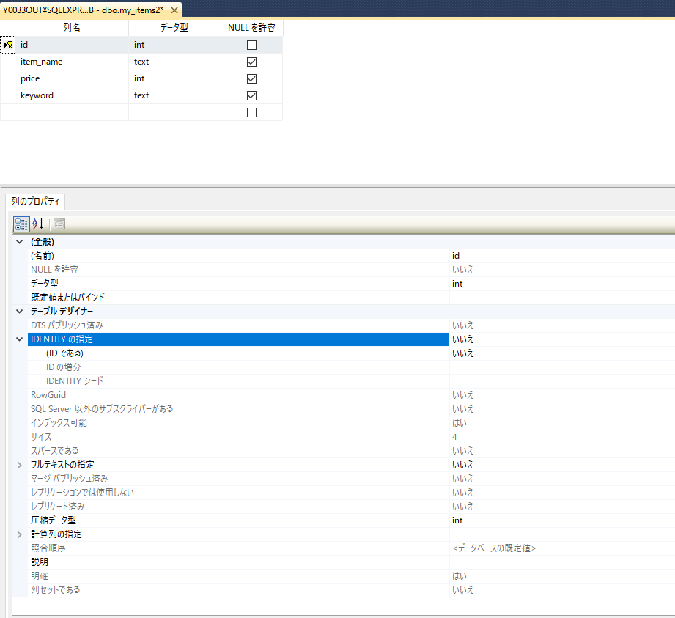

2.「IDENTITYの指定」を「はい」にする。「IDの増分」、「IDENTITYシード」を必要に応じて設定する。

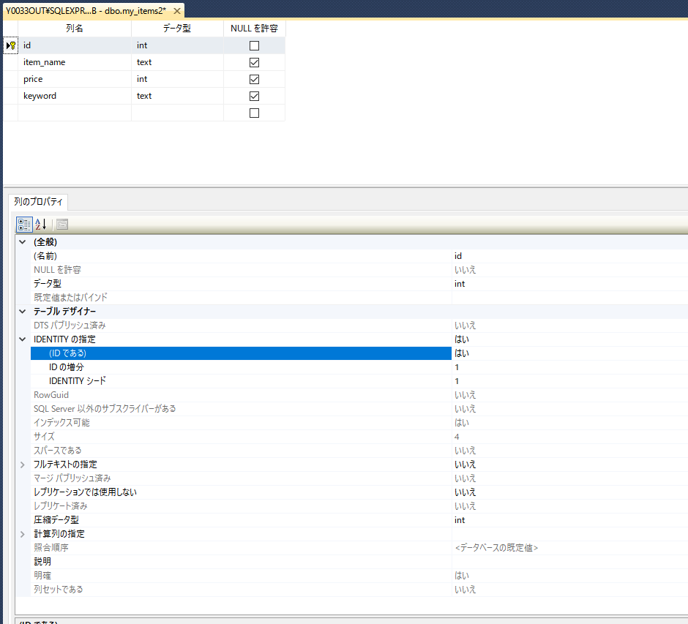

3.確認。データを入力してみる。Idは入力不可となり、自動で通し番号が割り振られる。

ツールバーのカスタマイズ
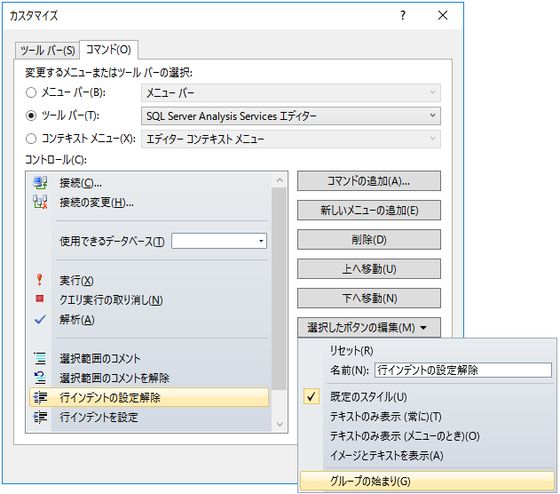
1.ツールバーのカスタマイズを行う。

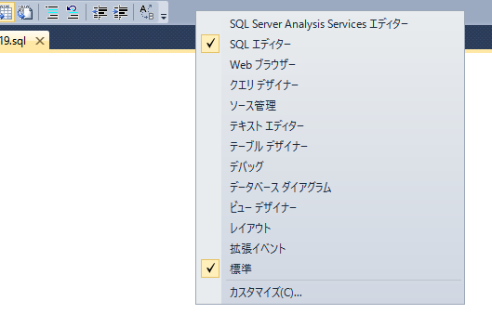

2.コマンドの追加ボタンを押す。

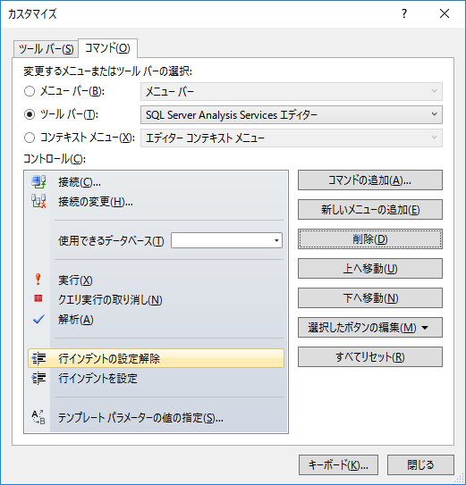

3.試しにコメントアウト、コメント解除を追加する。

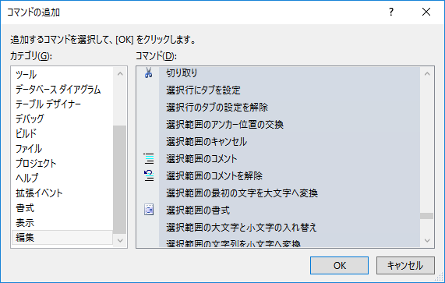

4.グループ分けを行う。

